خراسان
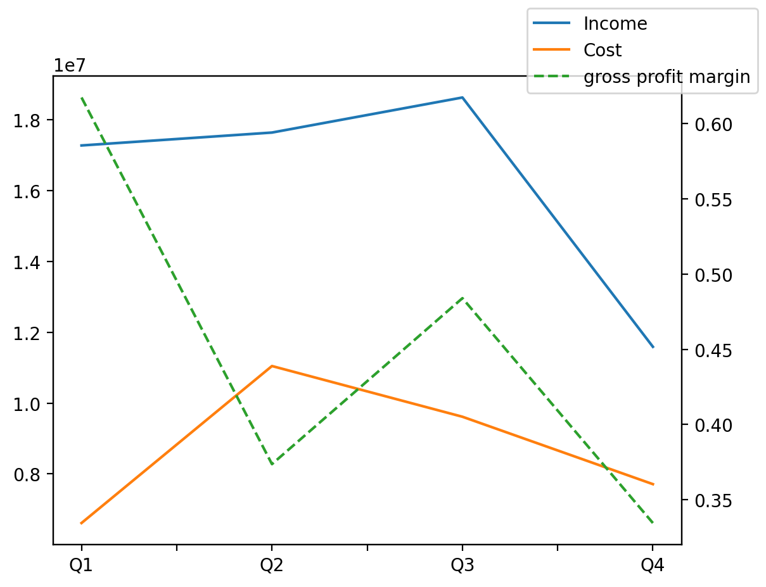
1402/12/29 | Q1 | Q2 | Q3 | Y | Q4 | Q2 / Q1 | Q3 / Q2 | Q4 / Q3
درآمد های عملیاتی | 17275487 | 17639993 | 18630173 | 65135923 | 11590270 | 0.021099607785 | 0.056132675336 | -0.37787641586
بهای تمام شده | -6613991 | -11046969 | -9615014 | -34987626 | -7711652 | 0.67024252074 | -0.12962424354 | -0.19795727807
سود(زیان)ناخالص | 10661496 | 6593024 | 9015159 | 30148297 | 3878618 | -0.38160423265 | 0.36737845941 | -0.56976710006
هزینه های عمومی اداری فروش | -1352029 | -1000704 | -1433745 | -4791331 | -1004853 | -0.25985019552 | 0.43273635361 | -0.29914106065
سود(زیان)عملیاتی | 9128574 | 5626177 | 7922468 | 25598066 | 2920847 | -0.38367405468 | 0.40814410922 | -0.63132107318
سایر درآمدهای غیر عملیاتی | 1514448 | 1528375 | 1724864 | 5305998 | 538311 | 0.0091960899285 | 0.12856072626 | -0.6879110469
سود(زیان)خالص | 9005883 | 5545796 | 8579618 | 25676846 | 2545549 | -0.38420297044 | 0.54704897187 | -0.70330275777
مواد مستقیم مصرفی | 3261473 | 5460698 | 3691857 | 14013995 | 1599967 | 0.67430421776 | -0.32392214329 | -0.56662270505
سربارتوليد | 3800340 | 6656825 | 6116483 | 20571579 | 3997931 | 0.75163932701 | -0.081171128879 | -0.34636767567

